Sheet1
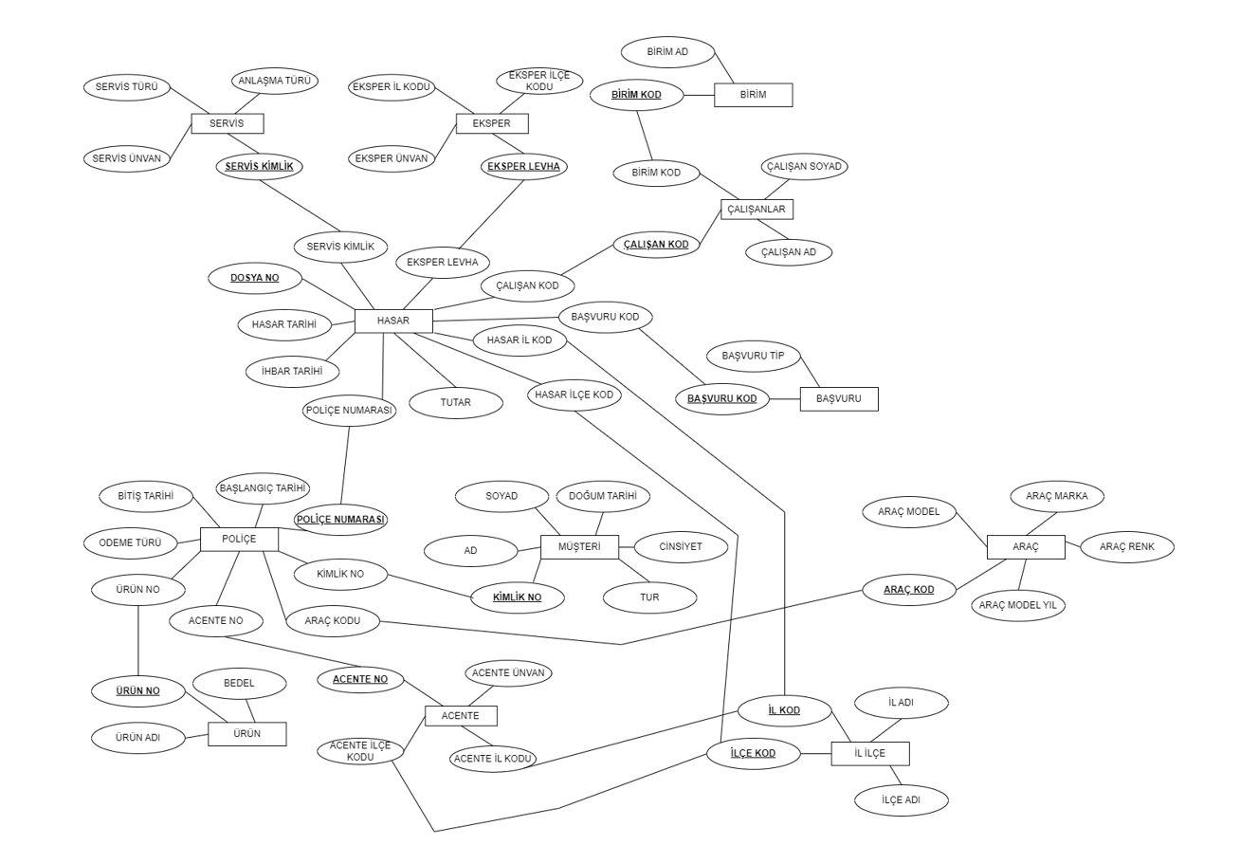
POLİÇE TABLOSU
int | datetime | datetime | bigint | int | int | int | varchar(20) | int
Poliçe No | Başlangıç Tarihi | Bitiş Tarihi | Müşteri Kimlik No | Ürün No | Teminat | Acente Numarası | Ödeme Türü | Araç Kodu
10000001 | 2000-01-01 | 2001-01-01 | 12323476849 | 307 | 100000 | 102 | Nakit | 25
10000002 | 2005-06-05 | 2006-06-05 | 2323600284 | 310 | 150000 | 245 | Nakit | 12
10000003 | 2006-02-23 | 2007-02-23 | 58323723719 | 333 | 300000 | 340 | Kredi Kartı | 34
10000004 | 2006-05-15 | 2007-05-15 | 72324547154 | 307 | 200000 | 560 | Kredi Kartı | 34
10000005 | 2009-08-20 | 2010-08-20 | 6232397058 | 310 | 80000 | 550 | Nakit | 12
10000006 | 2015-10-15 | 2016-10-15 | 89324034024 | 333 | 400000 | 550 | Nakit | 18
10000007 | 2020-12-24 | 2021-12-24 | 25324217459 | 333 | 350000 | 120 | Kredi Kartı | 12

MÜŞTERİ
bigint | varchar(50) | varchar(50) | datetime | varchar(10) | varchar(10)
Kimlik No | Ad | Soyad | Doğum Tarihi | Cinsiyet | Tür G/T
12323476849 | ALİ | BÜYÜK | 1960-03-15 | E | Gerçek
2323600284 | YILMAZ TAŞIMA | NULL | NULL | NULL | Tüzel
58323723719 | AYŞE | KESER | 1975-06-22 | K | Gerçek
72324547154 | MEHMET | KOÇ | 1970-10-18 | E | Gerçek
6232397058 | GALERİ İRFAN | NULL | NULL | NULL | Tüzel
89324034024 | HASAN | GÜL | 1980-12-28 | E | Gerçek
25324217459 | FATMA | CİHAN | 1990-01-01 | K | Gerçek

ÜRÜN
int | varchar(20)
Ürün No | Ürün Adı
307 | FULL KASKO
310 | DAR KASKO
333 | ORTA KASKO

HASAR
bigint | int | datetime | int | int | datetime | int | bigint | varchar(10) | varchar(10) | int
Dosya No | Poliçe No | Hasar Tarihi | Hasar İl Kodu | Hasar İlçe Kodu | İhbar Tarihi | Tutar | Servis Kimlik | Eksper Levha No | Dosya Yöneticisi Kodu | Başvuru Kodu
2000307358535 | 10000001 | 2000-05-12 | 34 | 34001 | 2000-05-12 | 5000 | 2534875987 | E10012 | M362091 | 10
2005310358640 | 10000002 | 2005-09-25 | 24 | 24003 | 2005-09-28 | 2000 | 6032275970 | E20023 | M362045 | 10
2006333358231 | 10000003 | 2006-06-14 | 18 | 18002 | 2006-06-15 | 25000 | 4574875213 | E12050 | M362232 | 11
2007307358456 | 10000004 | 2007-02-28 | 06 | 06010 | 2007-03-01 | 6000 | 3210875568 | E80932 | M364110 | 12

SERVİS
bigint | varchar(50) | varchar(10) | varchar(20) | int
Servis Kimlik | Servis Adı | Servis Türü | Anlaşma Durumu | Araç Kodu
2534875987 | CİKS OTO | ÖZEL | ANLAŞMALI | 100
6032275970 | BAYRAM OTO | ÖZEL | ANLAŞMASIZ | 120
4574875213 | KOLUMAN OTO | YETKİLİ | ANLAŞMASIZ | 500
3210875568 | BORUSAN OTO | YETKİLİ | ANLAŞMALI | 520

EKSPER
varchar(10) | varchar(50) | int | int
Eksper Levha No | Eksper Adı | İl | İlçe
E10012 | YÖN EKSPERTİZ | 34 | 34001
E20023 | DAHİL EKSPERTİZ | 24 | 24003
E12050 | KOÇ EKSPERTİZ | 18 | 18002
E80932 | MAVİ EKSPERTİZ | 06 | 06010

ÇALIŞANLAR
varchar(10) | varchar(50) | varchar(50) | int
Çalışan Kodu | Çalışan Adı | Çalışan Soyadı | Birim Kodu
M362091 | Ahmet | Yılmaz | 10
M362045 | İsmail | Çetin | 11
M362232 | Gülşen | Yavuz | 10
M364110 | Damla | Kaçar | 13

BİRİM
int | varchar(50)
Birim Kodu | Birim Adı
10 | Kasko Anlaşmalı
11 | Kasko Ağır Hasar
10 | Kasko Anlaşmalı
13 | Kasko Yetkili

ACENTE
int | varchar(100) | int | int
Acente Kodu | Acente Adı | Acente İl Kodu | Acente İlçe Kodu
102 | Kocatürk Hizmetleri | 34 | 34002
245 | Şirin Acentelik Hizmetleri | 48 | 48010
340 | İstanbul Acente Hizmetleri | 23 | 23002
560 | Güneş Acente Hizmetleri | 10 | 10003
550 | ARS Acente Hizmetleri | 35 | 35006
550 | Polat Acente Hizmetleri | 21 | 21001
120 | Yavuz Acente Hizmetleri | 15 | 15004

ARAÇ
int | varchar(50) | varchar(50) | varchar(50) | int
Araç Kodu | Araç Marka | Araç Model | Araç Rengi | Araç Model Yılı
12 | Renault | Clio | Beyaz | 2000
13 | Peugeot | 3008 | Turuncu | 2002
14 | BMW | 5 20 | Siyah | 2005
15 | Mercedes | CLA | Gri | 2004
18 | Honda | CZR | Beyaz | 2008
25 | Kia | Ceed | Kırmızı | 2010
34 | Seat | Leon | Beyaz | 2011

BAŞVURU TİPİ
int | varchar(50)
Başvuru Kodu | Başvuru Adı
10 | Anlaşmalı Tutanak
11 | Beyan
12 | Polis Zaptı

IL_ILCE
int | varchar(30) | int | varchar(50)
İl Kodu | İl Adı | İlçe kodu | İlçe Adı
06 | Ankara | 06010 | Çankaya
10 | Balıkesir | 10003 | Edremit
15 | Burdur | 15004 | Çavdır
18 | Çankırı | 18002 | Atkaracalar
21 | Diyarbakır | 21001 | Merkez
23 | Elazığ | 23002 | Alacakaya
24 | Erzincan | 24003 | Kemah
34 | İstanbul | 34001 | Arnavutköy
34 | İstanbul | 34002 | Ataşehir
35 | İzmir | 35006 | Karşıyaka
48 | Muğla | 48010 | Ortaca

Tablolarda Saklanacak Bilgiler
POLICE | POLICENO | BASTAR | BITTAR | KIMLIKNO | URUNNO | ACENTENO | ODEMETUR | ARACKODU
MUSTERI | IDENTITYNO | AD | SOYAD | DOGTAR | CINSIYET | TUR
URUN | URUNNO | URUNADI | BEDEL
HASAR | DOSYANO | POLICENO | HASTAR | HASARILKODU | HASARILCEKODU | IHBTAR | TUTAR | SERVISKIMLIK | EKSPERLEVHANO | DOSYASORUMLUSU | BASVURUKOD
SERVIS | SERVISKIMLIK | SERVISUNVAN | SERVISTURU | ANLASMATURU
EKSPER | EKSPERUNVAN | EKSPERLEVHANO | EKSPERILKODU | EKSPERILCEKODU
CALISANLAR | CALISANAD | CALISANSOYAD | CALISANKOD | BIRIMKOD
BIRIM | BIRIMKOD | BIRIMAD
ACENTE | ACENTENO | ACENTEUNVAN | ACENTEILKODU | ACENTEILCEKODU
ARAÇ | ARACKODU | ARACMARKA | ARACMODEL | ARACRENK | ARACMODELYIL
BASVURU | BASVURUKOD | BASVURUTIP
IL_ILCE | ILKOD | ILAD | ILCEKOD | ILCEAD

Sheet2
